Sheet1
■テーブルの値
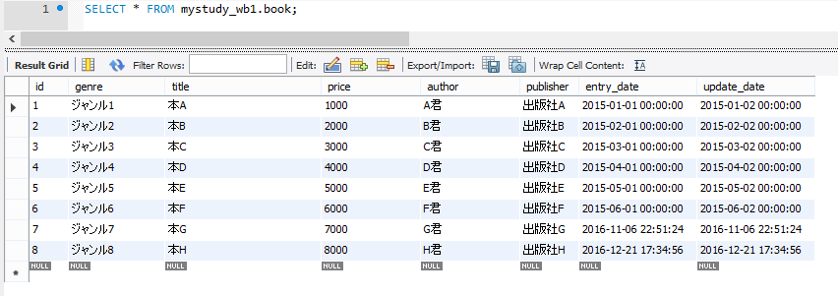

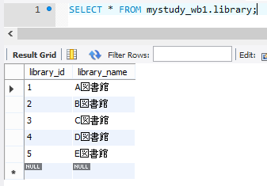

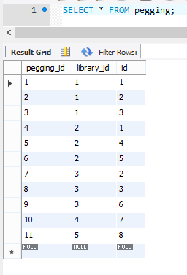

■検索結果

 | 図書館がヒットした場合

 | 検索する本のタイトルが未入力の場合

